상품제안서
레빗 UX03 USB | 상품코드: F18496

 |  |  |  |  |  |  | 02-412-0044 | www.easy1.co.kr
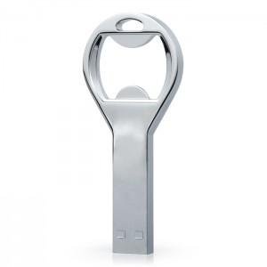

【상세/제작정보】 | 4GB,8GB 별도 문의 부탁드립니다.

【인쇄/포장옵션】 | 레이저 / 포장지포장

【공급단가】 | 수량 | 100~ | 300~ | 500~ | 1,000~ | 3,000~
*VAT별도 | 16GB | 4,880원 | 4,800원 | 4,690원 | 4,570원 | 4,490원
 | 32GB | 5,900원 | 5,810원 | 5,670원 | 5,530원 | 5,430원
 | 64GB | 7,150원 | 7,040원 | 6,870원 | 6,700원 | 6,580원
 | 128GB | 9,430원 | 9,280원 | 9,050원 | 8,820원 | 8,670원

【상품 URL】 | http://www.easy1.co.kr/src/goods_detail.php?gdno=18496

